ฝายชลขันธ์พินิจ
 | โครงการสอบเทียบอาคารชลประทาน
 | สำนักบริหารจัดการน้ำและอุทกวิทยา กรมชลประทาน
 | (งบประมาณเงินทุนหมุนเวียนเพื่อการชลประทาน ปี 2555)

1 | ข้อมูลทางกายภาพ
 | 1.1 ข้อมูลระบบส่งน้ำที่ตั้งของอาคาร
 | - ข้อมูลทั่วไปของอาคาร |  |  | ฝายชลขันธ์พินิจ |  |  | อาคาร
 | - โครงการ |  |  | โครงการชลประทานลำพูน
 | - ตำแหน่งที่ตั้ง กม. |  | 0 + 000 |  |  |  | คลองสายใหญ่
 | อำเภอ |  | สารภี |  |  |  | จังหวัด | เชียงใหม่
 | - พิกัด |  | N 2066500 |  | E 499000
 | - ลักษณะคลอง |  | ÿ คลองดิน |  | ÿ คลองดาดคอนกรีต

 | 1.2 ข้อมูลอาคาร
 | - ชื่ออาคาร
 | - ประเภทบาน ÿ ไม่มีบานประตู |  |  |  |  |  | - | บาน
 |  |  | ขนาดฝาย | กว้าง |  |  | 150.00 | เมตร
 |  |  |  | สูง |  |  | 2.00 | เมตร
 | - ระดับพื้น Inlet |  |  |  |  |  | - | เมตร (รทก.)
 | - ระดับพื้น Outlet |  |  |  |  |  | - | เมตร (รทก.)
 | - ระดับพื้นธรณีอาคาร |  |  |  |  |  | 298.19 | เมตร (รทก.)
 | - ปริมาณน้ำไหลผ่านสูงสุด |  |  |  |  |  | 480.00 | ลูกบาศก์เมตร/วินาที
 | - รัศมีความโค้งของบาน (สำหรับบานโค้ง) |  |  |  |  |  | - | เมตร

 | 1.3 รูปภาพอาคารชลประทาน
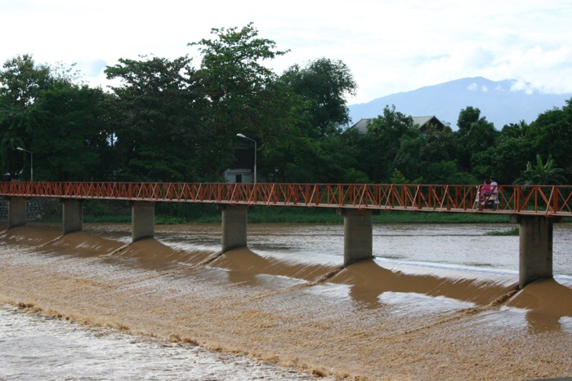

2 | ข้อมูลการสอบเทียบอาคารชลประทาน
 | ÿ ประตูระบายน้ำบานตรง (Sluice gate)
 | ÿ การไหลแบบอิสระ (Free flow)
 | สูตรการคำนวนสอบเทียบอาคาร
 | Q = Cs W √ 2g∆H(Us-∆H/3)

 | เมื่อ | Q = ปริมาณน้ำผ่านอาคาร (ลบ.ม./วินาที)
 |  | Cs = สัมประสิทธิ์ปริมาณน้ำเมื่อการไหลเป็นแบบอิสระ (Free Flow )
 |  | W = ความกว้างของช่องระบายน้ำ (เมตร)
 |  | Ds = ความลึกของน้ำทางด้านท้ายน้ำ (เมตร)
 |  | ∆H = ระดับน้ำด้านหน้าประตู - ระดับด้านท้ายประตู (เมตร)
 |  | g = ความเร่งเนื่องจากแรงโน้มถ่วง (เมตร/วินาที)
 |  | Us = ความลึกของน้ำทางด้านเหนือน้ำ (เมตร)

ระดับน้ำ ม.(ร.ท.ก.) |  | ∆H | ∆H/3 | W | Q | Us | g | (Us-∆H/3) | Cs
เหนือน้ำ | ท้ายน้ำ
298.87 | 295.63 | 3.240 | 1.08 | 150.00 | 17.731 | 1.230 | 9.81 | 0.150 | 0.038
298.84 | 295.62 | 3.220 | 1.07 | 150.00 | 16.151 | 1.200 | 9.81 | 0.127 | 0.038
298.81 | 295.60 | 3.210 | 1.07 | 150.00 | 12.828 | 1.170 | 9.81 | 0.100 | 0.034
299.04 | 295.79 | 3.250 | 1.08 | 150.00 | 47.813 | 1.400 | 9.81 | 0.317 | 0.071
299.31 | 295.89 | 3.420 | 1.14 | 150.00 | 111.186 | 1.670 | 9.81 | 0.530 | 0.124

สอบเทียบอาคาร ฝายชลขันธ์พินิจ โครงการชลประทานลำพูน

3 | ข้อมูลการเปิดบานในระดับต่างๆ

ที่ | ระดับน้ำ | ระดับน้ำ | Hs | ∆H | ระยะเปิดบาน | Hs/Go | Cs | ปริมาณน้ำไหลผ่าน
 | ด้านเหนือน้ำ | ด้านท้ายน้ำ |  |  | (Go)
 | ม.(รทก./รสม.) | ม.(รทก./รสม.) |  |  | ม. |  |  | ลบ.ม./วินาที

หมายเหตุ สามารถนำไปใช้คำนวณในการยกบานระบายที่ระดับต่างๆ โดยป้อนข้อมูลระดับด้านเหนือน้ำและระดับที่ต้องการยกบาน
 | จะสามารถทราบปริมาณน้ำไหลผ่านอาคารได้ (กรอกข้อมูลในช่องว่างเท่านั้น ยกเว้นช่องสีทึบ)

